2022_06_data
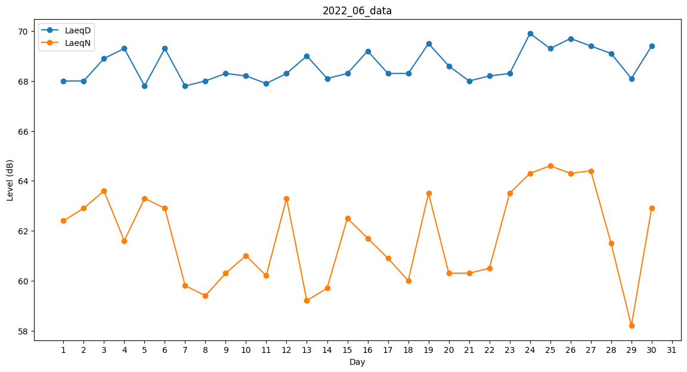
Day | LaeqD | LaeqN
1 | 68 | 62.4
2 | 68 | 62.9
3 | 68.9 | 63.6
4 | 69.3 | 61.6
5 | 67.8 | 63.3
6 | 69.3 | 62.9
7 | 67.8 | 59.8
8 | 68 | 59.4
9 | 68.3 | 60.3
10 | 68.2 | 61
11 | 67.9 | 60.2
12 | 68.3 | 63.3
13 | 69 | 59.2
14 | 68.1 | 59.7
15 | 68.3 | 62.5
16 | 69.2 | 61.7
17 | 68.3 | 60.9
18 | 68.3 | 60
19 | 69.5 | 63.5
20 | 68.6 | 60.3
21 | 68 | 60.3
22 | 68.2 | 60.5
23 | 68.3 | 63.5
24 | 69.9 | 64.3
25 | 69.3 | 64.6
26 | 69.7 | 64.3
27 | 69.4 | 64.4
28 | 69.1 | 61.5
29 | 68.1 | 58.2
30 | 69.4 | 62.9

